功能&逻辑
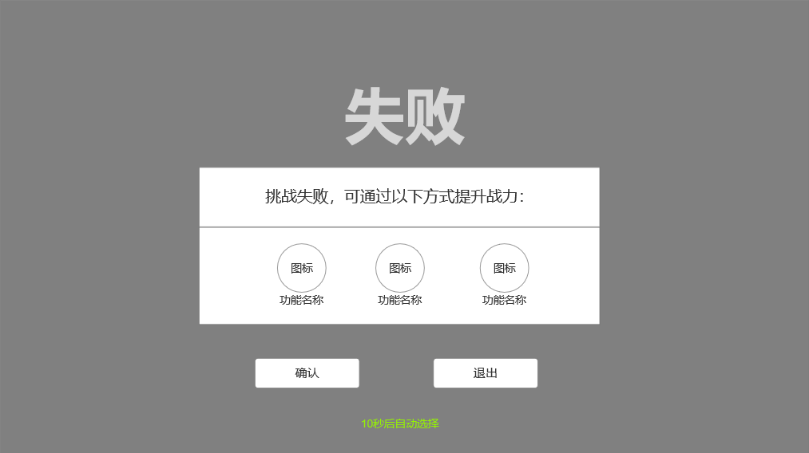
参天塔玩法

 | 功能入口 |  |  |  |  |  |  | 参天塔基本规则
 |  |  |  |  |  |  |  | 1.设计目的是什么
 | 1.主界面点击【参天塔】图标进入 |  |  |  |  |  |  | ▶ | 提供属性升级途径，不同命格消耗材料不同

 |  |  |  |  |  |  |  | 2.解锁方式
 |  |  |  |  |  |  |  | ▶ | 玩家到达指定角色等级和转生等级后开放。
 |  |  |  |  |  |  |  | 3.基本规则
 |  |  |  |  |  |  |  | ▶ | 参天塔为单人副本
 |  |  |  |  |  |  |  | ▶ | 挑战需达到战力条件，并且进入挑战后需在固定时间内击败Boss
 |  |  |  |  |  |  |  | ▶ | 击败Boss可获得奖励

 |  |  |  |  |  |  |  | 4.数值节奏
 |  |  |  |  |  |  |  | ▶
 |  | 参考图标
 | 参天塔【当前为示例】

2
4
1

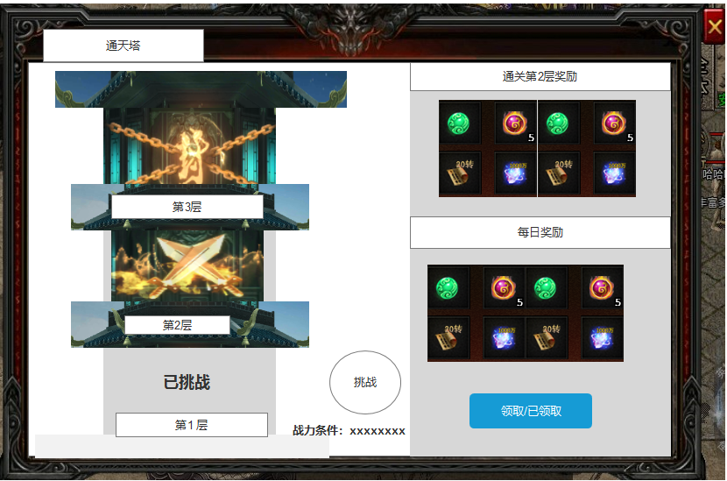
 |  |  |  | 1.页签名称 |  |  |  | 1.页签名称
 |  |  |  | ▶ | 左侧显示功能名称 |  |  | ▶ | 左侧显示功能名称

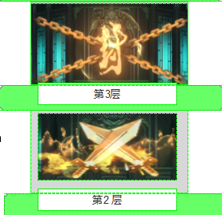
 |  |  |  | 2.关卡展示 |  |  |  | 2.关卡展示
 |  |  |  | ▶ | 界面中心背景为一座塔楼；不可上下拖动，仅展示当前关卡 |  |  | ▶ | 打开界面时展示当前关卡，该界面不可上下拖动
 |  |  |  | ▶ | 顶部、中部、底部展示参考： |  |  | ▶ | 完成所有关卡后，展示最后一关界面+文字信息【已完成当前所有关卡】
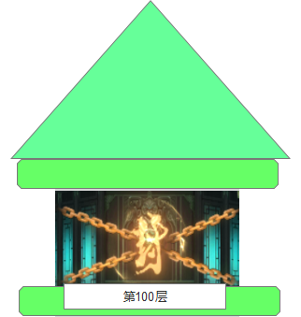
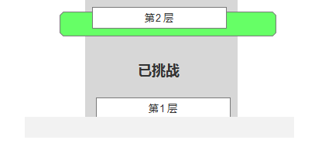
 |  |  |  |  |  |  |  | ▶ | 当前关卡处显示的首领模型有待机呼吸动效

 |  |  |  |  | 顶部展示 | 中部展示 | 底部展示
 |  |  |  | ▶ | 当前关卡处显示竖版小标【第xxx关】(数字预留999) |  |  | ▶ | 下一关(未解锁)显示的锁链
 |  |  |  | ▶ | 参考： |  |  | ▶

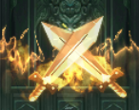
 |  |  |  | ▶ | 当前关卡处显示正在挑战的“击剑”静态图
 |  |  |  | ▶ | 参考：

3
 |  |  |  | ▶ | 下一关(未解锁)显示锁链，静态图
 |  |  |  | ▶ | 参考：


 |  |  |  | ▶ | 已完成的关卡显示【已挑战】的绿字小标
 |  |  |  | ▶ | 参考：

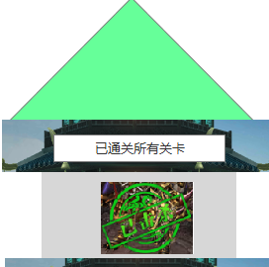
 |  |  |  | ▶ | 完成全部关卡后显示文字【已完成当前所有关卡】
 |  |  |  | ▶ | 参考：

 |  |  |  | 3.挑战按钮 |  |  |  | 3.挑战按钮
 |  |  |  | ▶ | 有两种状态：正常、置灰 |  |  | ▶ | 有两种状态：正常、置灰
 |  |  |  | ▶ | 正常状态：点击后进入关卡 |  |  | ▶ | 正常状态下点击，玩家进入对应关卡
 |  |  |  | ▶ | 置灰状态：点击无效果，弹出气泡文字【当前无法挑战。】 |  |  | ▶ | 置灰状态下点击，弹出气泡文字【当前无法挑战】
 |  |  |  | ▶ | 无法挑战时，按钮图标右下角显示要求： |  |  | ▶ | 挑战规则
 |  |  |  |  | 战力条件：xxxxxxxxx |  |  |  | 需达到挑战条件才可进行条件
 |  |  |  | ▶ | 按钮参考 |  |  |  | 挑战胜利条件：时间内击败boss
 |  |  |  |  |  |  |  |  | 挑战失败条件：时间内未击败boss
 |  |  |  |  |  |  |  |  | 时间内死亡可在场景中复活

 |  |  |  | 4.关卡奖励详请 |  |  |  | 4.关卡奖励详请
 |  |  |  | ▶ | 通关第xx关奖励：通关当前关卡的奖励 |  |  | ▶ | 通关第xx关奖励：通关当前关卡的奖励
 |  |  |  |  | 通关奖励，在通关时发放到背包，前端展示获得的奖励详情 |  |  |  | 通关奖励，在通关时发放到背包，前端展示获得的奖励详情
 |  |  |  | ▶ | 每日奖励：通关当前关卡后获得的每日奖励，每日奖励需手动领取 |  |  | ▶ | 每日奖励：通关当前关卡后获得的每日奖励，每日奖励需手动领取
 |  |  |  | ▶ | 【奖励】内展示图标，点击可打开通用tips |  |  | ▶ | 【奖励】内展示图标，点击可打开通用tips
 |  |  |  | ▶ | 领取按钮有2种状态“领取”和“已领取” |  |  | ▶ | 领取按钮有2种状态“领取”和“已领取”
 |  |  |  |  | 当日奖励未领取时显示“领取” |  |  |  | 当日奖励未领取时显示“领取”
 |  |  |  |  | 当日奖励已领取时显示“已领取”，并且置灰 |  |  |  | 当日奖励已领取时显示“已领取”，并且置灰
 |  |  |  |  |  |  |  | ▶ | 若在领取完当日奖励的情况下，在通关。奖励领取状态不会刷新

1
 | 参天塔副本内示例【当前为示例】

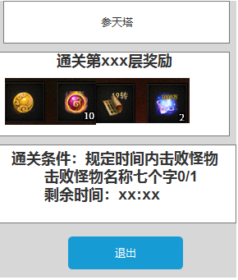
2
 |  |  |  | 1.功能名称 |  |  |  |  | 1.功能名称
 |  |  |  | ▶ | 功能名称，不会变动 |  |  |  | ▶ | 功能名称，不会变动

3
 |  |  |  | 2.当前层次信息 |  |  |  |  | 2.当前层次信息
 |  |  |  | ▶ | 名称：通关第xxx层(当前层次)奖励 |  |  |  | ▶ | 名称：通关第xxx层(当前层次)奖励
 |  |  |  |  | 下方展示通关当前层次的奖励内容 |  |  |  |  | 下方展示通关当前层次的奖励内容

4
 |  |  |  | 3.通关条件信息 |  |  |  |  | 3.通关条件信息
 |  |  |  | 通关条件展示 |  |  |  |  | 通关条件展示
 |  |  |  | ▶ | 击败怪物条件 |  |  |  | ▶ | 击败怪物条件
 |  |  |  | ▶ | 时间倒计时 |  |  |  | ▶ | 时间倒计时

 |  |  |  | 4.退出按钮 |  |  |  |  | 4.退出按钮
 |  |  |  | ▶ | 点击退出副本 |  |  |  | ▶ | 点击退出副本

 | 副本内界面示例
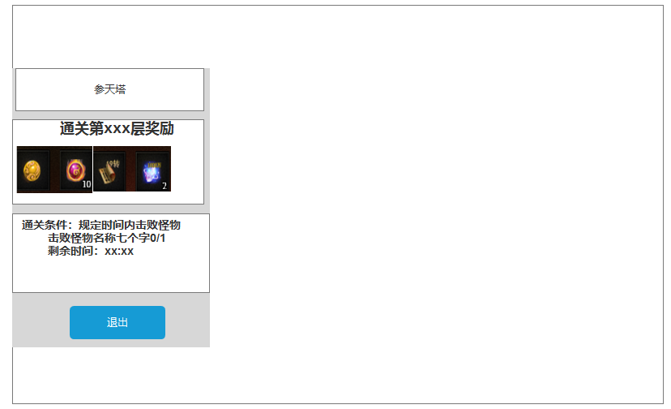

 | 副本结算显示【当前为示例】

1
2
 |  |  |  | 注：胜利、失败结算界面为副本通用界面，直接调用即可
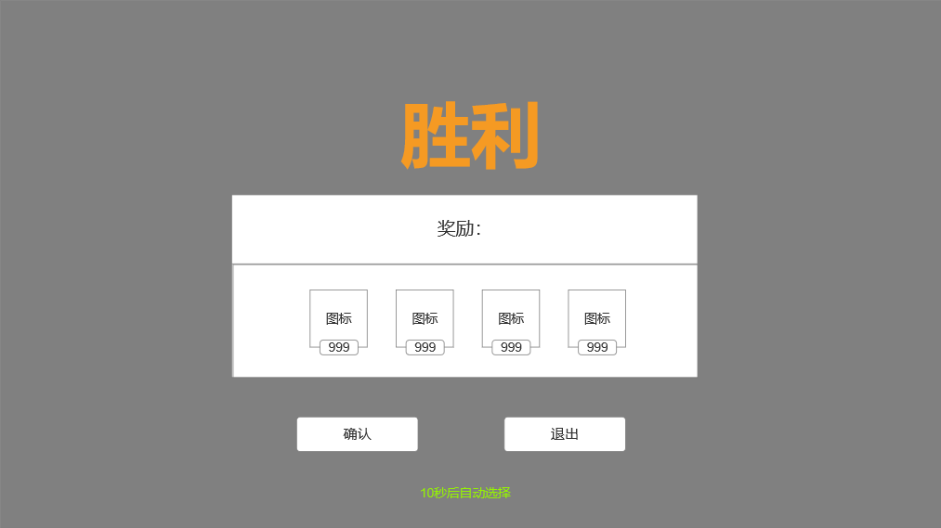
3
 |  |  | 1.标题
 |  |  | ▶ | 【胜利】/【失败】
 |  |  | ▶ | 需要两种颜色来区分
 |  |  | ▶ | 弹出该界面时，有黑色透明遮罩
 |  |  | 2.副标题
 |  |  | ▶ | 胜利时显示【奖励:】
 |  |  | ▶ | 失败时显示【挑战失败，可通过以下方式提升战力:】
 |  |  | 3.主要内容
4
 |  |  | ▶ | 胜利时显示奖励图标+数量
 |  |  | ▶ | 失败时显示功能图标+名称（暂定强化、镶嵌、转生）
 |  |  | ▶ | 需预留图标位置
5
 |  |  | 4.按钮
 |  |  | ▶ | 【确认】/【退出】按钮
 |  |  | 5.倒计时
 |  |  | ▶ | 显示倒计时【xx秒后自动选择】

功能美需
UI需求

 | 序号 | 类型 | 对应界面 | 内容 | 功能需求 | 策划建议 | 参考图
 | 1 | UI | 参天塔界面 | 参天塔界面 | 详见界面功能设计 |  | 
 | 2 | UI
 | 3 | UI
 | 4 | UI
 | 5 | UI
 | 6 | UI
 | 7 | UI
 | 8 | UI
 | 9 | UI
 | 10 | UI
 | 11 | UI
 | 12 | UI
 | 13 | UI
 | 14 | UI
 | 15 | UI
 | 16 | UI
 | 17 | UI
 | 18 | UI
 | 19 | UI

背景图需求

 | 序号 | 类型 | 对应界面 | 内容 | 功能需求 | 策划建议 | 参考图
 | 1 | 2D原画 | 参天塔界面 | 参天塔界面 | 详见界面功能设计
 | 3 | 2D原画
 | 4 | 2D原画
 | 5 | 2D原画
 | 6 | 2D原画

道具图标需求

 | 序号 | 类型 | 图标需求 | 内容描述 | 功能需求 | 尺寸需求 | 参考图

动效需求

 | 序号 | 类型 | 内容 | 描述 | 功能需求 | 策划建议 | 参考图
 | 1
 | 2

其他 （ICON，模型，表情等）

 | 序号 | 类型 | 内容 | 描述 | 功能需求 | 参考图 | 美术资源定稿 存档路径（美术填写）
 | 1 | 2D原画 | 静态图 | 未解锁关卡上有微微晃动的锁链 | 锁链 | 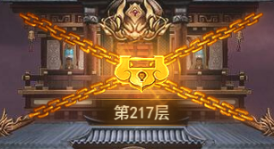
 | 2 | 2D原画 | 静态图 | 挑战按钮，带呼吸动画 | 挑战 | 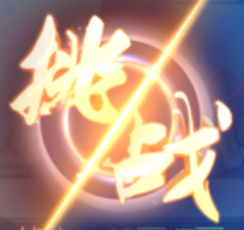
 | 3 | 2D原画 | 已挑战 | 已挑战，静态图 | 已挑战
 | 4 | 2D原画 | 当前挑战 | 当前挑战击剑静态图 | 当前挑战
 | 5 | 2D原画 | 挑战胜利界面 | 挑战胜利界面 | 挑战胜利界面
 | 6 | 2D原画 | 挑战失败界面 | 挑战失败界面 | 挑战失败界面
 | 7 | 2D原画 | 副本内左框 | 详见界面功能设计
 | 8 | ICON | 参天塔 | 参天塔入口功能图标 | 参天塔入口功能图标 | 
 | 9
 | 10
 | 11
 | 12
 | 13
 | 14
 | 15
 | 16
 | 17
 | 18
 | 19

